Титул
 |  | Министерство цифрового развития, связи и массовых коммуникаций Российской Федерации


 | Федеральное государственное бюджетное образовательное учреждение высшего образования «Сибирский государственный университет телекоммуникаций и информатики» Институт заочного образования

 | План одобрен Ученым советом вуза Протокол № 3 от 28.03.2023 |  |  | УЧЕБНЫЙ ПЛАН
"""___"" ____________ 20___ г."
 |  |  | по программе бакалавриата

 |  | 11.03.02

 |  | 11.03.02 Инфокоммуникационные технологии и системы связи
 | Профиль: | Защищенные сети связи
 | Кафедра: | Кафедра безопасности информации и технологий (БИТ)
 | Подразделение: | Институт безопасности

 | Квалификация: бакалавр |  |  |  | Год начала подготовки (по учебному плану) | 2023

 | Форма обучения: Заочная |  |  |  | Образовательный стандарт (ФГОС) | № 930 от 19.09.2017
 | Срок получения образования: 4 г. 9 м.

 | Код | Области профессиональной деятельности и (или) сферы профессиональной деятельности. Профессиональные стандарты
 | 06 | СВЯЗЬ, ИНФОРМАЦИОННЫЕ И КОММУНИКАЦИОННЫЕ ТЕХНОЛОГИИ
 | 06.007 | ИНЖЕНЕР-ПРОЕКТИРОВЩИК В ОБЛАСТИ СВЯЗИ (ТЕЛЕКОММУНИКАЦИЙ)
 | 06.006 | ИНЖЕНЕР ПО ТЕХНИЧЕСКОЙ ЭКСПЛУАТАЦИИ СТАНЦИОННОГО ОБОРУДОВАНИЯ СВЯЗИ

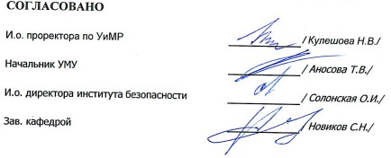
 | Основной | Типы задач профессиональной деятельности
 | + | проектный
 | - | технологический

